关系图
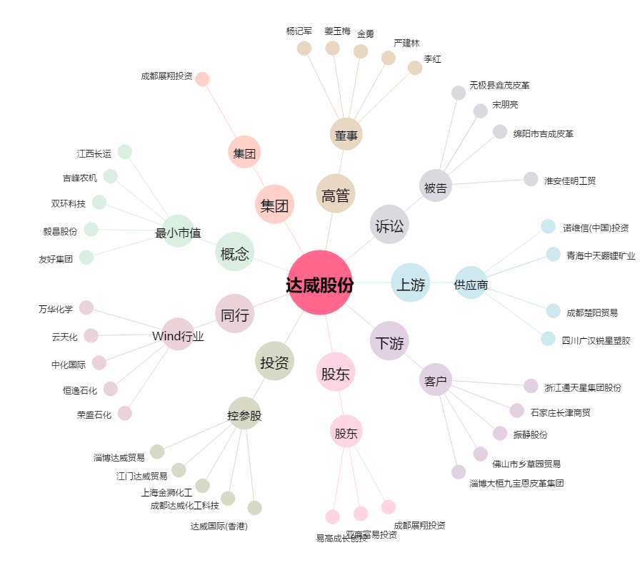
达威股份[300535.SZ] - 关系概览图

